Hoja2
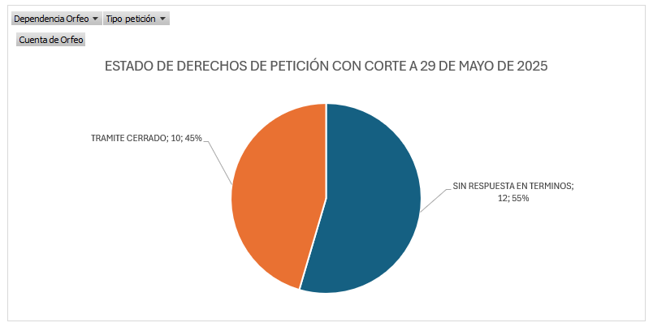
ESTADO DERECHOS DE PETICIÓN | Cuenta de Orfeo
SIN RESPUESTA EN TERMINOS | 12
Area de Gestion de Desarrollo Local Chapinero | 7
DERECHO DE PETICION DE INTERES GENERAL | 4
DERECHO DE PETICION DE INTERES PARTICULAR | 3
Area de Gestion Policiva Jurídica Chapinero | 5
DERECHO DE PETICION DE INTERES GENERAL | 1
DERECHO DE PETICION DE INTERES PARTICULAR | 1
SOLICITUD DE ACCESO A LA INFORMACION | 3
TRAMITE CERRADO | 10
Area de Gestion de Desarrollo Local Chapinero | 8
DERECHO DE PETICION DE INTERES GENERAL | 5
DERECHO DE PETICION DE INTERES PARTICULAR | 3
Area de Gestion Policiva Jurídica Chapinero | 2
DERECHO DE PETICION DE INTERES GENERAL | 2
Total general | 22

